变更点确认表
变更点确认单
项目 | E110C |  | 零件名称 | 多媒体播放器 |  | 零件号 | 27126548 |  |  |  |  | 供应商 | 重庆力华科技有限公司
变更点确认 |  |  |  |  |  |  |  |  |  | 变更点认可确认
序号 | 变更类别 （新增功能/功能优化/去冗余） | 变更点 | 变更原因及、措施及计划简要说明 | 变更范围 （软件变更/硬件变更） | 变更点图示 （代码图/硬件图） | 关联影响评估 （结合导入前CHECKLIST评估及技术中心工程变更影响分析表评估） | 开始时间 | 供应商负责人 | SGMW PE | 变更点测试验证方法 （测试规范名称/用例清单） | 测试结果 | 测试报告名称或编号 | 测试完成时间 | PE及测试PE | 主管
1 | 功能优化 | 修复软件行人警示软开关回弹问题 | 原因：多媒体播放器的MCU与SOC信号在上电时没有同步成功，且没有定时同步机制，导致软开关持续显示错误，无法下发正确指令 措施：更改MCU软件，将行人警示开关状态周期同步至SOC，同步周期为300ms 计划：3周完成更换零件号并自然断点 | 软件变更 | 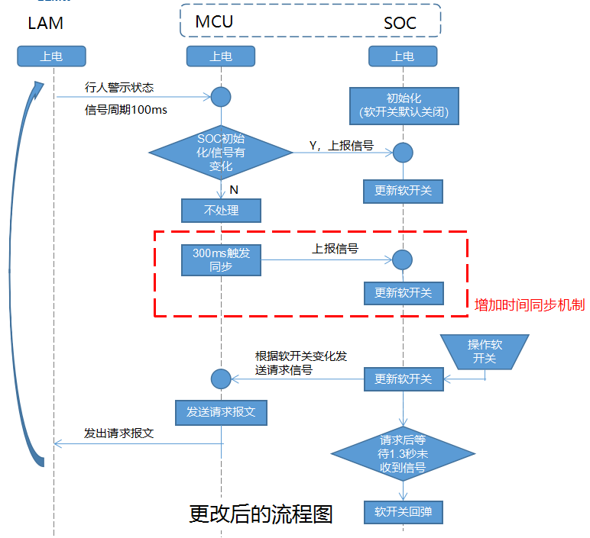 | N/A | 2024-12-26 | 郑漪淋 | 刘云涵 | 总线、诊断、静态电流测试 | 已通过 | SGMW.TRELEC2411119，SGMW.TRELEC2411095，SGMW.TRELEC2411116 | 2024/12/26 | 刘云涵 | 刘春元
2 | 功能优化 | E110C多媒体播放器后盖修模 | 原因：1、多媒体播放器与后盖饰板的卡扣结合点未做斜坡导向，导致卡扣难以扣下，产线员工无法在节拍内装配到位；（临时措施：烘烤后盖饰板后安装） 2、后盖饰板卡扣已经选用最低硬度的材料，仍存在装配困难问题。 措施：1.增加倒角，装配时引导卡扣变形 2.增加Z向限位 计划：30天完成后盖修模和PTR试装，并自然断点 | 硬件变更 | 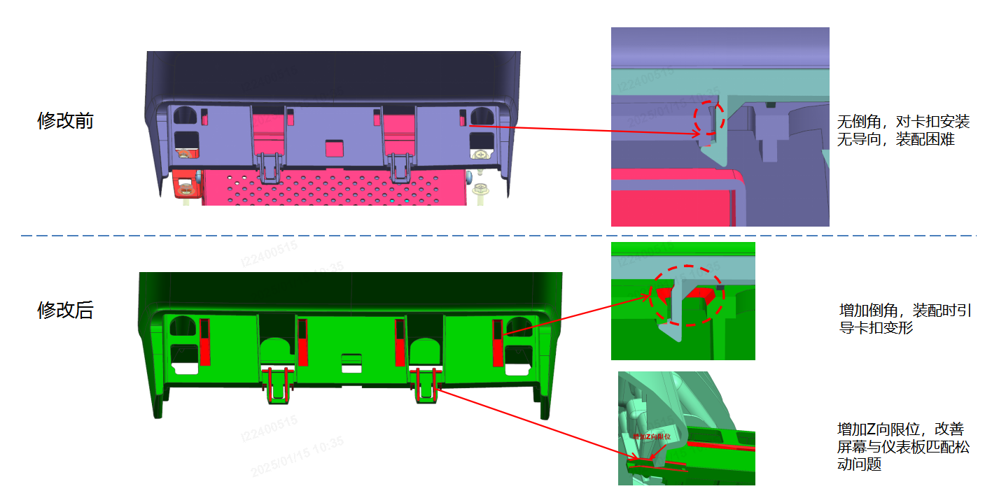 | 内外饰协作对多媒体播放器后盖饰板更改 | 2024-12-26 | 郑漪淋 | 刘云涵 | 内饰和总装评估 | 符合设计和装配要求 | 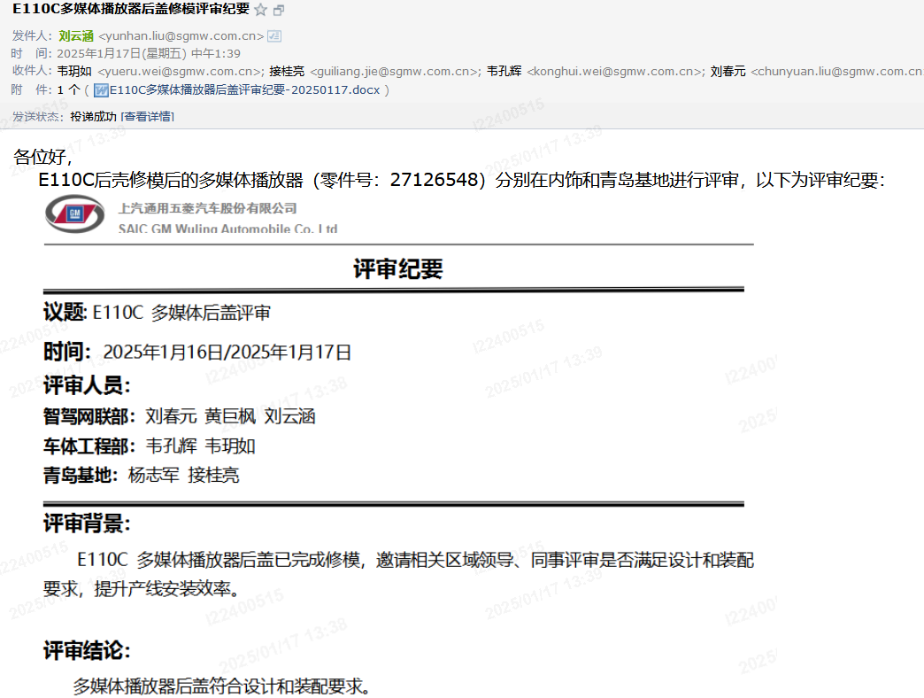 | 2025/1/15 | 刘云涵 | 刘春元

